DATOS ASISTENCIA TECNICA
 |  | PROCESO GESTIÓN PROYECTOS |  |  |  |  |  |  |  |  | GPR-FO-PRE-24
 |  | REPORTE DE ASISTENCIAS TECNICAS |  |  |  |  |  |  |  |  | Aprobación: GERENTE AFA

 |  | Versión: 0 |  |  |  |  | Fecha: 15/10/2012 |  |  |  | Pág. 1 de 6

ELABORADO POR |  |  | CORRESPONDE |  |  |  | PERIODO |  |  | PRESENTADO

N° | MES | TIPO | PREDIO | BENEFICIARIOS | VEREDA | FECHA | OBJETO | DESCRIPCION | INSUMOS | CTDAD | PRESENTACION | REGISTRO
1 | ENE
2 | ENE
3 | ENE
4 | ENE
5 | ENE
6 | ENE
7 | ENE |  |  |  |  |  |  |  |  |  |  | 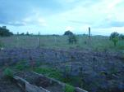
8 | ENE
9 | ENE
10 | ENE
11 | ENE
12 | ENE
13 | ENE
14 | ENE
15 | ENE
16 | ENE
17 | ENE
18 | ENE
19 | ENE
20 | ENE
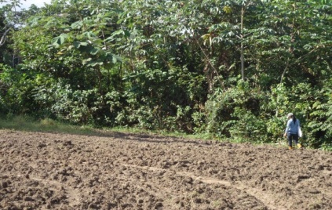
21 | ENE
22 | ENE
23 | ENE
24 | ENE
25 | ENE
26 | ENE
27 | ENE
28 | ENE |  |  |  |  |  |  |  |  |  |  | 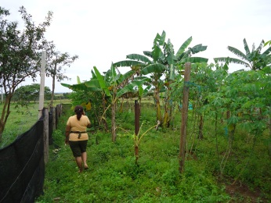
29 | ENE
31 | ENE
33 | ENE
34 | ENE
35 | ENE
36 | ENE
37 | ENE
38 | ENE |  |  |  |  |  |  |  |  |  |  | 
39 | ENE |  |  |  |  |  |  |  |  |  |  | 
43 | ENE
44 | ENE
45 | ENE
46 | ENE
47 | ENE
48 | ENE
49 | ENE
50 | ENE
51 | ENE
52 | ENE
53 | ENE
54 | ENE
55 | ENE
56 | ENE
57 | ENE |  |  |  |  |  |  |  |  |  |  | 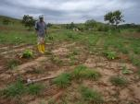
58 | ENE |  |  |  |  |  |  |  |  |  |  | 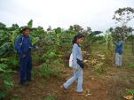
59 | ENE |  |  |  |  |  |  |  |  |  |  | 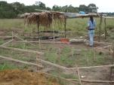
60 | ENE |  |  |  |  |  |  |  |  |  |  | 
61 | ENE
62 | ENE |  |  |  |  |  |  |  |  |  |  | 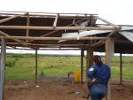
63 | ENE |  |  |  |  |  |  |  |  |  |  | 
64 | ENE |  |  |  |  |  |  |  |  |  |  | 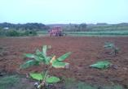
65 | ENE
66 | ENE |  |  |  |  |  |  |  |  |  |  | 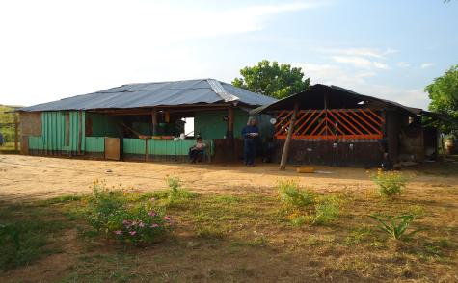
67 | ENE |  |  |  |  |  |  |  |  |  |  | 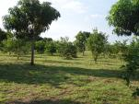
68 | ENE |  |  |  |  |  |  |  |  |  |  | 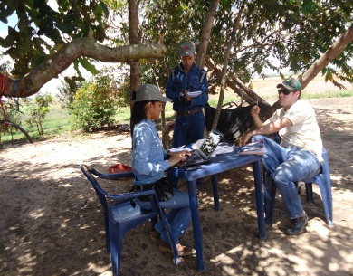
69 | ENE |  |  |  |  |  |  |  |  |  |  | 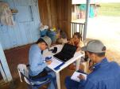
70 | ENE |  |  |  |  |  |  |  |  |  |  | 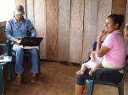
71 | ENE
72 | ENE
73 | ENE
74 | ENE |  |  |  |  |  |  |  |  |  |  | 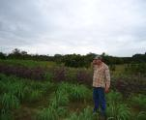
75 | ENE
76 | ENE |  |  |  |  |  |  |  |  |  |  | 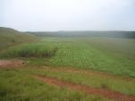
77 | ENE
78 | ENE
79 | ENE
80 | ENE
81 | ENE
82 | ENE
83 | ENE
84 | ENE
85 | ENE
86 | ENE |  |  |  |  |  |  |  |  |  |  | 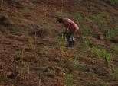
87 | ENE
88 | ENE
89 | ENE |  |  |  |  |  |  |  |  |  |  | 
90 | ENE |  |  |  |  |  |  |  |  |  |  | 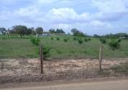
91 | ENE |  |  |  |  |  |  |  |  |  |  | 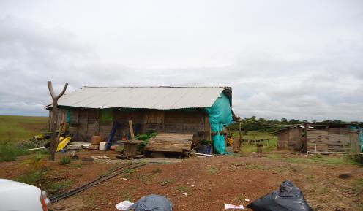
92 | ENE |  |  |  |  |  |  |  |  |  |  | 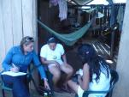
93 | ENE
94 | ENE
95 | ENE
96 | ENE
97 | ENE
98 | ENE
99 | ENE
100 | ENE
101 | ENE
102 | ENE
103 | ENE
104 | ENE
105 | ENE
106 | ENE
107 | ENE
108 | ENE
109 | ENE |  |  |  |  |  |  |  |  |  |  | 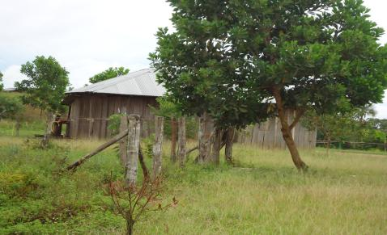
110 | ENE
111 | ENE
112 | ENE
114 | ENE
115 | ENE
116 | ENE
117 | ENE
118 | ENE
119 | ENE
120 | ENE
121 | ENE
122 | ENE
123 | ENE
124 | ENE
125 | ENE
126 | ENE
127 | ENE
128 | ENE
129 | ENE
130 | ENE
131 | ENE
132 | ENE
133 | ENE
134 | ENE
135 | ENE
136 | ENE
137 | ENE
138 | ENE
139 | ENE
140 | ENE
141 | ENE
142 | ENE
143 | ENE
144 | ENE
145 | ENE
146 | ENE
147 | ENE
148 | ENE
149 | ENE
150 | ENE
151 | ENE
152 | ENE
153 | ENE
154 | ENE
155 | ENE
156 | ENE
157 | ENE
158 | ENE
159 | ENE
160 | ENE
161 | ENE
162 | ENE
163 | ENE
164 | ENE
165 | ENE
166 | ENE
167 | ENE
168 | ENE
169 | ENE
170 | ENE
171 | ENE
172 | ENE
173 | ENE
174 | ENE
175 | ENE
176 | ENE
177 | ENE
178 | ENE
179 | ENE
180 | ENE
181 | ENE
182 | ENE
183 | ENE
184 | ENE
185 | ENE
186 | ENE
187 | ENE
188 | ENE
189 | ENE
190 | ENE
191 | ENE
192 | ENE
193 | ENE
194 | ENE
195 | ENE
196 | ENE
197 | ENE
198 | ENE
199 | ENE
200 | ENE
201 | ENE
202 | ENE
203 | ENE
204 | ENE
205 | ENE
206 | ENE
207 | ENE
208 | ENE
209 | ENE
210 | ENE
211 | ENE
212 | ENE
213 | ENE
214 | ENE
215 | ENE
216 | ENE
217 | ENE
218 | ENE
219 | ENE
220 | ENE
221 | ENE
222 | ENE
223 | ENE
224 | ENE
225 | ENE
226 | ENE
227 | ENE
228 | ENE
229 | ENE
230 | ENE
231 | ENE
232 | ENE
233 | ENE
234 | ENE
235 | ENE
236 | ENE
237 | ENE
238 | ENE
239 | ENE
240 | ENE
241 | ENE
242 | ENE
244 | ENE
245 | ENE
246 | ENE
247 | ENE
248 | ENE
249 | ENE
250 | ENE
251 | ENE
252 | ENE
253 | ENE
254 | ENE
255 | ENE
256 | ENE
257 | ENE
258 | ENE
259 | ENE
260 | ENE
261 | ENE
262 | ENE
263 | ENE
264 | ENE
265 | ENE
266 | ENE
267 | ENE
268 | ENE
269 | ENE
270 | ENE
271 | ENE
272 | ENE
273 | ENE
274 | ENE
275 | ENE
276 | ENE
277 | ENE
278 | ENE
279 | ENE
280 | ENE
281 | ENE
282 | ENE
283 | ENE
284 | ENE
285 | ENE
286 | ENE
287 | ENE
288 | ENE
289 | ENE
290 | ENE
291 | ENE
292 | ENE
293 | ENE
294 | ENE
295 | ENE
296 | ENE
297 | ENE
298 | ENE
299 | ENE
300 | ENE
301 | ENE
302 | ENE
303 | ENE
304 | ENE
305 | ENE
306 | ENE
307 | ENE
308 | ENE
309 | ENE
310 | ENE
311 | ENE
312 | ENE
313 | ENE
314 | ENE
315 | ENE
316 | ENE
317 | ENE
318 | ENE
319 | ENE
320 | ENE
321 | ENE
322 | ENE
323 | ENE
324 | ENE
325 | ENE
326 | ENE
327 | ENE
328 | ENE
329 | ENE
330 | ENE
331 | ENE
332 | ENE
333 | ENE
334 | ENE
335 | ENE
336 | ENE
337 | ENE
338 | ENE
339 | ENE
340 | ENE
341 | ENE
342 | ENE
343 | ENE
344 | ENE
345 | ENE
346 | ENE
347 | ENE
348 | ENE
349 | ENE
350 | ENE
351 | ENE
352 | ENE
353 | ENE
354 | ENE
355 | ENE
356 | ENE
357 | ENE
358 | ENE
359 | ENE
360 | ENE
361 | ENE
362 | ENE
363 | ENE
364 | ENE
365 | ENE
366 | ENE
367 | ENE
368 | ENE
369 | ENE
370 | ENE
371 | ENE
372 | ENE
373 | ENE
374 | ENE
375 | ENE
376 | ENE
377 | ENE
378 | ENE
379 | ENE
380 | ENE
381 | ENE
382 | ENE
383 | ENE
384 | ENE
385 | ENE
386 | ENE
387 | ENE
388 | ENE
389 | ENE
390 | ENE
391 | ENE
392 | ENE
393 | ENE
394 | ENE
395 | ENE
396 | ENE
397 | ENE
398 | ENE
399 | ENE
400 | ENE
401 | ENE
402 | ENE
403 | ENE

UBICACION
 | PROCESO GESTIÓN PROYECTOS |  |  |  | GPR-FO-PRE-25
 | ANALISIS ESTADISTICO |  |  |  | Aprobación: GERENTE AFA

 | Versión: 0 |  | Fecha: 15/10/2012 |  | Pág 2 de 6

CENTROS DE NEGOCIO |  |  |  | PERIODO ANALIZADO
ELABORADO POR |  |  |  | PRESENTADO

TITULO DEL ANALISIS

DISTRIBUCION ATENCION UBICACIÓN | Etiquetas de columna
Etiquetas de fila | (en blanco) | Total general
(en blanco)
Total general

 | (en blanco)
(en blanco)

DISTRIBUCION POR TIPO
 | PROCESO GESTIÓN PROYECTOS |  |  | GPR-FO-PRE-25
 | ANALISIS ESTADISTICO |  |  | Aprobación: GERENTE AFA

 | Versión: 0 | Fecha: 15/10/2012 |  | Pág. 4 de 6

CENTROS DE NEGOCIO |  |  | PERIODO ANALIZADO
ELABORADO POR |  |  | PRESENTADO

TITULO DEL ANALISIS

Asistencias según objeto
TIPOS | Suma de N°
(en blanco) | 80865
Total general | 80865

Asistencias según tipo
TIPO | Suma de N°
(en blanco) | 80865
Total general | 80865

ATENCION VEREDAS TIPO
 | PROCESO GESTIÓN PROYECTOS |  |  | GPR-FO-PRE-25
 | ANALISIS ESTADISTICO |  |  | Aprobación: GERENTE AFA

 | Versión: 0 | Fecha: 15/10/2012 |  | Pág. 5 de 6

CENTROS DE NEGOCIO |  |  | PERIODO ANALIZADO
ELABORADO POR |  |  | PRESENTADO

TITULO DEL ANALISIS

 | Total
(en blanco)
VEREDA | (en blanco)

Etiquetas de fila | ATENCION POR VEREDAS
(en blanco)
Total general

 | Total
(en blanco)
VEREDA | (en blanco)

Etiquetas de fila | ATENCION POR VEREDAS
(en blanco)
Total general

 | Total
(en blanco)
VEREDA | (en blanco)

Etiquetas de fila | ATENCION POR VEREDAS
(en blanco)
Total general

VEREDA | (en blanco)
 | Total
(en blanco)
Etiquetas de fila | ATENCION POR VEREDAS
(en blanco)
Total general

MESES
 |  | PROCESO GESTIÓN PROYECTOS |  |  | GPR-FO-PRE-25
 |  | ANALISIS ESTADISTICO |  |  | Aprobación: GERENTE AFA

 |  | Versión: 0 | Fecha: 15/10/2012 |  | Pág. 6 de 6

CENTROS DE NEGOCIO |  |  |  | PERIODO ANALIZADO
ELABORADO POR |  |  |  | PRESENTADO

TITULO DEL ANALISIS

Mes | Etiquetas de columna
Etiquetas de fila | (en blanco) | Total general
ENE
Total general

 | (en blanco)
ENE

ASISTENCIAS POR DÍA

JUNIO | Etiquetas de columna
Etiquetas de fila | Total general
Total general

 | Total general
Total general

JULIO | Etiquetas de columna
Etiquetas de fila | Total general
Total general

 | Total general
Total general

AGOSTO | Etiquetas de columna
Etiquetas de fila | Total general
Total general

 | Total general
Total general

SEPTIEMBRE | Etiquetas de columna
Etiquetas de fila | Total general
Total general

 | Total general
Total general

OCTUBRE | Etiquetas de columna
Etiquetas de fila | Total general
Total general

 | Total general
Total general

